상품제안서
판다 - 간지형 점착메모잇(주문제작형) | 상품코드: F05655

 |  |  |  |  |  |  | 02-412-0044 | www.easy1.co.kr
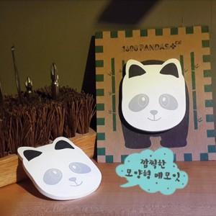

【상세/제작정보】 | 귀여움으로 인기 급상승 중인 메모잇

【인쇄/포장옵션】 | 풀칼라 / OPP(비닐)

【공급단가】 | 수량 | 1,000~ | 2,000~ | 3,000~ | 5,000~ | 10,000~
*VAT별도 | 20매 | 750원 | 720원 | 700원 | 670원 | 650원
 | 30매 | 820원 | 790원 | 770원 | 740원 | 710원
 | 50매 | 970원 | 940원 | 910원 | 870원 | 840원

【상품 URL】 | https://dev.easy1.co.kr:443/src/goods_detail.php?gdno=5655

